PLANILHA ORCAMENTARIA
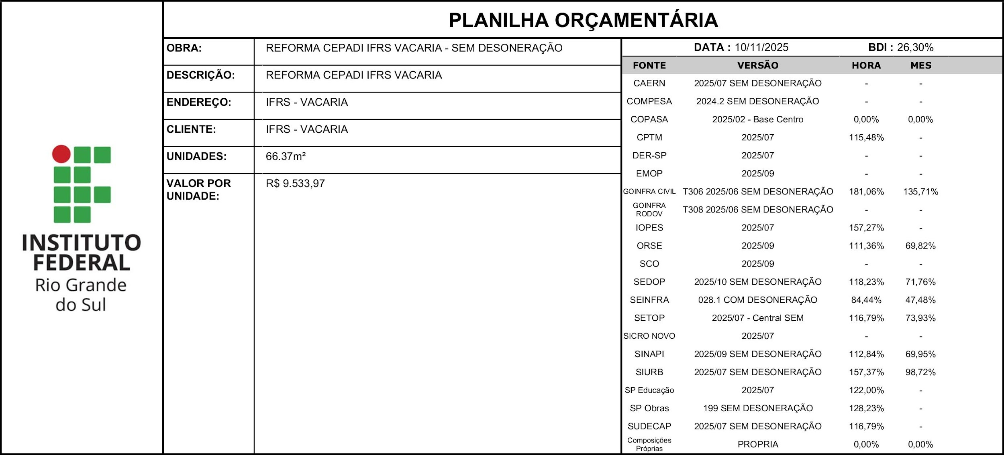 |  |  |  |  |  |  |  | % DESCONTO OFERTADO NA LICITAÇÃO | VALOR FINAL

ITEM | CÓDIGO | DESCRIÇÃO | FONTE | UND | QUANTIDADE | PREÇO UNITÁRIO R$ | PREÇO TOTAL R$ | 0.00% | R$ 632,769.67
1 | SERVIÇOS PRELIMINARES |  |  |  | 1.00 | R$ 17,374.52 | R$ 17,374.52 | 0.00% | R$ 17,374.52
1.1 | 103689 | FORNECIMENTO E INSTALAÇÃO DE PLACA DE OBRA COM CHAPA GALVANIZADA E ESTRUTURA DE MADEIRA. AF_03/2022_PS | SINAPI | M2 | 2.00 | R$ 584.00 | R$ 1,168.00 | 0.00% | R$ 1,168.00
1.2 | 00010777 | LOCACAO DE CONTAINER 2,30 X 4,30 M, ALT. 2,50 M, PARA SANITARIO, COM 3 BACIAS, 4 CHUVEIROS, 1 LAVATORIO E 1 MICTORIO (NAO INCLUI MOBILIZACAO/DESMOBILIZACAO) | SINAPI | MES | 6.00 | R$ 1,577.42 | R$ 9,464.52 | 0.00% | R$ 9,464.52
1.3 | 00002706 | ENGENHEIRO CIVIL DE OBRA JUNIOR (HORISTA) | SINAPI | H | 20.00 | R$ 157.66 | R$ 3,153.20 | 0.00% | R$ 3,153.20
1.4 | 00004083 | ENCARREGADO GERAL DE OBRAS (HORISTA) | SINAPI | H | 40.00 | R$ 89.72 | R$ 3,588.80 | 0.00% | R$ 3,588.80
2 | DEMOLIÇÕES E REMOÇÕES |  |  |  | 1.00 | R$ 15,083.00 | R$ 15,083.00 | 0.00% | R$ 15,083.00
2.1 | 97622 | DEMOLIÇÃO DE ALVENARIA DE BLOCO FURADO, DE FORMA MANUAL, SEM REAPROVEITAMENTO. AF_09/2023 | SINAPI | M3 | 1.92 | R$ 80.54 | R$ 154.64 | 0.00% | R$ 154.64
2.2 | 97624 | DEMOLIÇÃO DE ALVENARIA DE TIJOLO MACIÇO, DE FORMA MANUAL, SEM REAPROVEITAMENTO. AF_09/2023 | SINAPI | M3 | 1.92 | R$ 151.43 | R$ 290.75 | 0.00% | R$ 290.75
2.3 | 97632 | DEMOLIÇÃO DE RODAPÉ CERÂMICO, DE FORMA MANUAL, SEM REAPROVEITAMENTO. AF_09/2023 | SINAPI | M | 210.00 | R$ 3.69 | R$ 774.90 | 0.00% | R$ 774.90
2.4 | 97634 | DEMOLIÇÃO DE REVESTIMENTO CERÂMICO, DE FORMA MECANIZADA COM MARTELETE, SEM REAPROVEITAMENTO. AF_09/2023 | SINAPI | M2 | 72.00 | R$ 11.32 | R$ 815.04 | 0.00% | R$ 815.04
2.5 | 97644 | REMOÇÃO DE PORTAS, DE FORMA MANUAL, SEM REAPROVEITAMENTO. AF_09/2023 | SINAPI | M2 | 20.16 | R$ 13.46 | R$ 271.35 | 0.00% | R$ 271.35
2.6 | 97645 | REMOÇÃO DE JANELAS, DE FORMA MANUAL, SEM REAPROVEITAMENTO. AF_09/2023 | SINAPI | M2 | 1.95 | R$ 34.77 | R$ 67.80 | 0.00% | R$ 67.80
2.7 | 97660 | REMOÇÃO DE INTERRUPTORES/TOMADAS ELÉTRICAS, DE FORMA MANUAL, SEM REAPROVEITAMENTO. AF_09/2023 | SINAPI | UN | 300.00 | R$ 0.95 | R$ 285.00 | 0.00% | R$ 285.00
2.8 | 104793 | REMOÇÃO DE CABOS ELÉTRICOS, COM SEÇÃO MAIOR QUE 2,5 MM² E MENOR QUE 10 MM², DE FORMA MANUAL, SEM REAPROVEITAMENTO. AF_09/2023 | SINAPI | M | 4,300.00 | R$ 0.77 | R$ 3,311.00 | 0.00% | R$ 3,311.00
2.9 | 97662 | REMOÇÃO DE TUBULAÇÕES (TUBOS E CONEXÕES) DE ÁGUA FRIA, DE FORMA MANUAL, SEM REAPROVEITAMENTO. AF_09/2023 | SINAPI | M | 200.00 | R$ 0.71 | R$ 142.00 | 0.00% | R$ 142.00
2.10 | 97663 | REMOÇÃO DE LOUÇAS, DE FORMA MANUAL, SEM REAPROVEITAMENTO. AF_09/2023 | SINAPI | UN | 1.00 | R$ 17.82 | R$ 17.82 | 0.00% | R$ 17.82
2.11 | 97666 | REMOÇÃO DE METAIS SANITÁRIOS, DE FORMA MANUAL, SEM REAPROVEITAMENTO. AF_09/2023 | SINAPI | UN | 1.00 | R$ 12.98 | R$ 12.98 | 0.00% | R$ 12.98
2.12 | 97642 | REMOÇÃO DE TRAMA METÁLICA OU DE MADEIRA PARA FORRO, DE FORMA MANUAL, SEM REAPROVEITAMENTO. AF_09/2023 | SINAPI | M2 | 240.00 | R$ 4.27 | R$ 1,024.80 | 0.00% | R$ 1,024.80
2.13 | 05.001.0065-0 | REMOCAO DE FORRO OU LAMBRI DE FRISOS DE MADEIRA OU PVC, PLACAS DE AGLOMERADO PRENSADO OU SEMELHANTES, INCLUSIVE O ENGRADAMAMENTO | EMOP | M2 | 240.00 | R$ 12.47 | R$ 2,992.80 | 0.00% | R$ 2,992.80
2.14 | SC 04.05.2500 (/) | Remoção de divisórias de madeira, Eucatex, Duratex ou similar.(desonerado) | SCO | m2 | 20.00 | R$ 15.55 | R$ 311.00 | 0.00% | R$ 311.00
2.15 | 97643 | REMOÇÃO DE PISO DE MADEIRA (ASSOALHO E BARROTE), DE FORMA MANUAL, SEM REAPROVEITAMENTO. AF_09/2023 | SINAPI | M2 | 78.00 | R$ 35.64 | R$ 2,779.92 | 0.00% | R$ 2,779.92
2.16 | 05.001.0075-A | REMOCAO DE PISO DE TACOS, INCLUSIVE CAMADA DE ARGAMASSA DE ASSENTAMENTO | EMOP | M2 | 105.00 | R$ 17.44 | R$ 1,831.20 | 0.00% | R$ 1,831.20
3 | ALVENARIAS |  |  |  | 1.00 | R$ 492.28 | R$ 492.28 | 0.00% | R$ 492.28
3.1 | 103326 | ALVENARIA DE VEDAÇÃO DE BLOCOS CERÂMICOS FURADOS NA VERTICAL DE 19X19X39 CM (ESPESSURA 19 CM) E ARGAMASSA DE ASSENTAMENTO COM PREPARO EM BETONEIRA. AF_12/2021 | SINAPI | M2 | 4.00 | R$ 123.07 | R$ 492.28 | 0.00% | R$ 492.28
4 | REVESTIMENTOS |  |  |  | 1.00 | R$ 722.92 | R$ 722.92 | 0.00% | R$ 722.92
4.1 | REVESTIMENTO INTERNO |  |  |  | 1.00 | R$ 398.36 | R$ 398.36 | 0.00% | R$ 398.36
4.1.1 | 87879 | CHAPISCO APLICADO EM ALVENARIAS E ESTRUTURAS DE CONCRETO INTERNAS, COM COLHER DE PEDREIRO. ARGAMASSA TRAÇO 1:3 COM PREPARO EM BETONEIRA 400L. AF_10/2022 | SINAPI | M2 | 4.00 | R$ 6.32 | R$ 25.28 | 0.00% | R$ 25.28
4.1.2 | 104952 | MASSA ÚNICA, EM ARGAMASSA TRAÇO 1:2:8, PREPARO MANUAL, APLICADA MANUALMENTE EM PAREDES INTERNAS DE AMBIENTES COM ÁREA MAIOR QUE 10M², E = 17,5MM, COM TALISCAS. AF_03/2024 | SINAPI | M2 | 4.00 | R$ 48.81 | R$ 195.24 | 0.00% | R$ 195.24
4.1.3 | 87535 | EMBOÇO, EM ARGAMASSA TRAÇO 1:2:8, PREPARO MECÂNICO, APLICADO MANUALMENTE EM PAREDES INTERNAS DE AMBIENTES COM ÁREA MAIOR QUE 10M², E = 17,5MM, COM TALISCAS. AF_03/2024 | SINAPI | M2 | 4.00 | R$ 44.46 | R$ 177.84 | 0.00% | R$ 177.84
4.2 | REVESTIMENTO EXTERNO |  |  |  | 1.00 | R$ 324.56 | R$ 324.56 | 0.00% | R$ 324.56
4.2.1 | 87879 | CHAPISCO APLICADO EM ALVENARIAS E ESTRUTURAS DE CONCRETO INTERNAS, COM COLHER DE PEDREIRO. ARGAMASSA TRAÇO 1:3 COM PREPARO EM BETONEIRA 400L. AF_10/2022 | SINAPI | M2 | 4.00 | R$ 6.32 | R$ 25.28 | 0.00% | R$ 25.28
4.2.2 | 87775 | EMBOÇO OU MASSA ÚNICA EM ARGAMASSA TRAÇO 1:2:8, PREPARO MECÂNICO COM BETONEIRA 400 L, APLICADA MANUALMENTE EM PANOS DE FACHADA COM PRESENÇA DE VÃOS, ESPESSURA DE 25 MM. AF_08/2022 | SINAPI | M2 | 4.00 | R$ 74.82 | R$ 299.28 | 0.00% | R$ 299.28
5 | PISO E AZULEJO |  |  |  | 1.00 | R$ 104,941.89 | R$ 104,941.89 | 0.00% | R$ 104,941.89
5.1 | 87640 | CONTRAPISO EM ARGAMASSA TRAÇO 1:4 (CIMENTO E AREIA), PREPARO MECÂNICO COM BETONEIRA 400 L, APLICADO EM ÁREAS SECAS SOBRE LAJE, ADERIDO, ACABAMENTO NÃO REFORÇADO, ESPESSURA 4CM. AF_07/2021 | SINAPI | M2 | 254.74 | R$ 68.72 | R$ 17,505.73 | 0.00% | R$ 17,505.73
5.2 | 98557 | IMPERMEABILIZAÇÃO DE SUPERFÍCIE COM EMULSÃO ASFÁLTICA, 2 DEMÃOS. AF_09/2023 | SINAPI | M2 | 17.64 | R$ 60.95 | R$ 1,075.16 | 0.00% | R$ 1,075.16
5.3 | 104611 | REVESTIMENTO CERÂMICO PARA PAREDES INTERNAS COM PLACAS TIPO ESMALTADA DE DIMENSÕES 60X60 CM APLICADAS NA ALTURA INTEIRA DAS PAREDES. AF_02/2023_PE(*** 90x90 cm) | SINAPI | M2 | 17.64 | R$ 123.99 | R$ 2,187.18 | 0.00% | R$ 2,187.18
5.4 | S13653 | Revestimento cerâmico para piso ou parede, Cerâmica 123 x 123 cm, porcelanato PEI 5 acetinado, Embramaco, linha master onix cream premium ou similar, aplicado com argamassa industrializada ac-iii, rejuntado, exclusive regularização de base ou emboço | ORSE | m2 | 254.74 | R$ 251.06 | R$ 63,955.02 | 0.00% | R$ 63,955.02
5.5 | S12443 | Revestimento cerâmico para parede, 10 x 20 cm, brilhante, Eliane, linha metrô white, aplicado com argamassa industrializada ac-ii, rejuntado, exclusive regularização de base ou emboço | ORSE | m2 | 9.25 | R$ 181.54 | R$ 1,679.25 | 0.00% | R$ 1,679.25
5.6 | 98688 | RODAPÉ EM POLIESTIRENO, ALTURA 5 CM. AF_09/2020 (** ALTURA 10 CM, COEFICIENTES DOBRADOS) | SINAPI | M | 209.25 | R$ 88.60 | R$ 18,539.55 | 0.00% | R$ 18,539.55
6 | SOLEIRAS E PINGADEIRAS |  |  |  | 1.00 | R$ 1,027.99 | R$ 1,027.99 | 0.00% | R$ 1,027.99
6.1 | 98689 | SOLEIRA EM GRANITO, LARGURA 15 CM, ESPESSURA 2,0 CM. AF_09/2020(**LARGURA DE 30 CM, COEFICIENTES DOBRADOS) | SINAPI | M | 3.50 | R$ 293.71 | R$ 1,027.99 | 0.00% | R$ 1,027.99
...

CRONOGRAMA
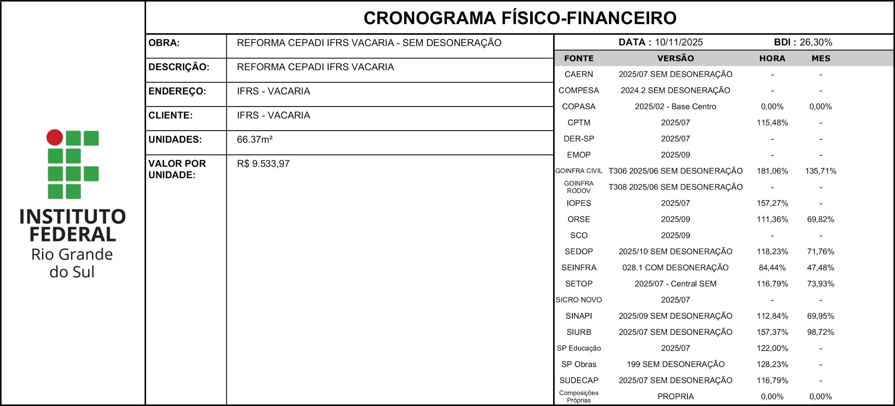
ITEM | DESCRIÇÃO | VALOR (R$) | MÊS 1 | MÊS 2 | MÊS 3 | MÊS 4
1 | SERVIÇOS PRELIMINARES | R$ 17,374.52 | 20.00% | 10.00% | 10.00% | 10.00%
 |  |  | R$ 3,474.90 | R$ 1,737.45 | R$ 1,737.45 | R$ 1,737.45
2 | DEMOLIÇÕES E REMOÇÕES | R$ 15,083.00 | 50.00% | 50.00%
 |  |  | R$ 7,541.50 | R$ 7,541.50
3 | ALVENARIAS | R$ 492.28 |  | 100.00%
 |  |  |  | R$ 492.28
4 | REVESTIMENTOS | R$ 722.92 |  | 100.00%
 |  |  |  | R$ 722.92
5 | PISO E AZULEJO | R$ 104,941.89 |  |  | 20.00% | 30.00%
...

